Фоторезистор
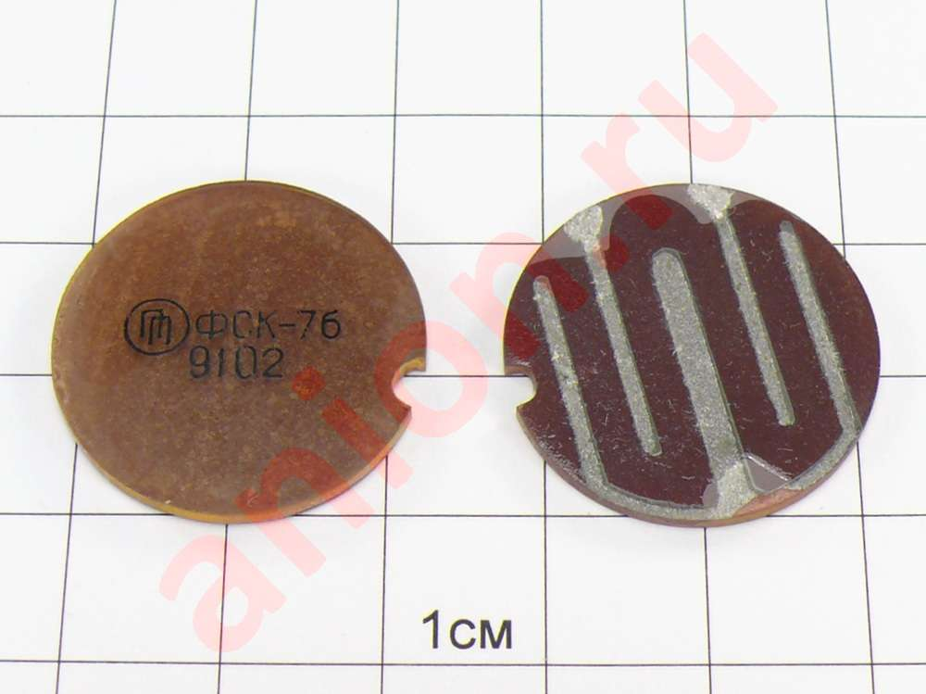
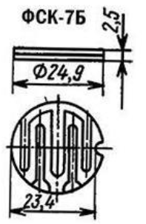
Опис фоторезистора ФСК-7б
 |  |  |  |  |  | Джерело: | https://eandc.ru/catalog/detail.php?ID=26132

Зовнішній вигляд фоторезистора ФСК-7б |  |  |  | Габаритні розміри фоторезистора ФСК-7б

 | Характеристики |  |  | Визначення залежності опору фоторезистора від освітленості |  |  |  |  | Визначення залежності опору фоторезистора від температури

Залежність опору фотрезистора від освітленості
Робоча напруга |  | 10 | В
Темновий опір Rт (при 1лк) |  | 100000 | Ом | Освітленість | Опір резистора
Розсіювана потужність |  | 350 | мВт | 1 | 100000
Інтервал робочої температури |  | від -60 до +85 |  | 2 | 76182.309946 |  |  | Температура | 275 | 280 | 285 | 290 | 295 | 300 | 305 | 310 | 315 | 320 | 325 | 330 | 335 | 340 | 345
Маса |  | 2.5 | г | 3 | 64974.543569 |  |  | Опір фоторез | 100000 | 82299.496614 | 68196.624287 | 56877.899893 | 47730.509344 | 40289.032153 | 34197.236977 | 29180.44029 | 25025.337227 | 21565.164904 | 18668.703416 | 16232.061118 | 14172.49561 | 12423.734164 | 10932.406489
Чутливість фоторезстира |  | 0.4 |  | 4 | 58037.443487
Залежність опору фоторезистора від температури
B |  | 3000 | К^(-1) | 5 | 53170.87425
Rт/Rcв (Rсв обраховане при 200 лк) |  | 8 |  | 6 | 49499.108167
 |  |  |  | 7 | 46593.20977
 |  |  |  | 8 | 44214.265082
 | Чутливість фоторезистора |  |  | 9 | 42216.913119
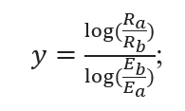
 |  |  |  | 10 | 40506.800222
 |  |  |  | 20 | 30859.016095
 |  |  |  | 30 | 26319.108559
 |  |  |  | 40 | 23509.111288
 |  |  |  | 50 | 21537.819809
 |  |  |  | 60 | 20050.504857
 |  |  |  | 70 | 18873.418399
 |  |  |  | 80 | 17909.784027
 |  |  |  | 90 | 17100.720657
 |  |  |  | 100 | 16408.008642
 |  |  |  | 200 | 12500
 |  |  |  | 300 | 10661.028724
 |  |  |  | 400 | 9522.7887433
 |  |  |  | 500 | 8724.2816422
 |  |  |  | 600 | 8121.8179461
 |  |  |  | 700 | 7645.0178859
 |  |  |  | 800 | 7254.6804359
 |  |  |  | 900 | 6926.9547532
 |  |  |  | 1000 | 6646.3592813
 |  |  |  | 2000 | 5063.3500278 |  |  |  | Освітленість |  | Температура
Залежність опору фоторезистора від зміни освітленості і температури
 |  |  |  | 3000 | 4318.4416069 |  |  |  |  |  | 275 | 285 | 295 | 305 | 315 | 325 | 335 | 345
 |  |  |  | 4000 | 3857.3770118 |  |  |  |  | 1 | 100000 | 68196.624287 | 47730.509344 | 34197.236977 | 25025.337227 | 18668.703416 | 14172.49561 | 10932.406489
 |  |  |  | 5000 | 3533.9273356 |  |  |  |  | 2 | 76182.309946 | 51953.763687 | 36362.204567 | 26052.245067 | 19064.879971 | 14222.249499 | 10796.934533 | 8328.5597963
 |  |  |  | 6000 | 3289.8885698 |  |  |  |  | 3 | 64974.543569 | 44310.44536 | 31012.680589 | 22219.498639 | 16260.09864 | 12129.904834 | 9208.5143352 | 7103.2812175
 |  |  |  | 7000 | 3096.752122 |  |  |  |  | 4 | 58037.443487 | 39579.577281 | 27701.567387 | 19847.202085 | 14524.065951 | 10834.838195 | 8225.3541307 | 6344.889238
 |  |  |  | 8000 | 2938.6389109 |  |  |  |  | 5 | 53170.87425 | 36260.741343 | 25378.729102 | 18182.96987 | 13306.190588 | 9926.3128172 | 7535.6398191 | 5812.8561069
 |  |  |  | 9000 | 2805.8877234 |  |  |  |  | 6 | 49499.108167 | 33756.720823 | 23626.176449 | 16927.327322 | 12387.318743 | 9240.8416972 | 7015.2589323 | 5411.4437135
 |  |  |  | 10000 | 2692.2274761 |  |  |  |  | 7 | 46593.20977 | 31774.99621 | 22239.176343 | 15933.59036 | 11660.10787 | 8698.3481438 | 6603.4206095 | 5093.7590885
 |  |  |  |  |  |  |  |  |  | 8 | 44214.265082 | 30152.63624 | 21103.693927 | 15120.057008 | 11064.768939 | 8254.2300156 | 6266.264778 | 4833.6831851
 |  |  |  |  |  |  |  |  |  | 9 | 42216.913119 | 28790.509626 | 20150.347661 | 14437.017824 | 10564.924875 | 7881.3503015 | 5983.1901587 | 4615.3245495
 |  |  |  |  |  |  |  |  |  | 10 | 40506.800222 | 27624.270358 | 19334.102065 | 13852.206464 | 10136.963355 | 7562.0943967 | 5740.8244834 | 4428.3680561
 |  |  |  |  |  |  |  |  |  | 20 | 30859.016095 | 21044.807265 | 14729.165561 | 10552.930863 | 7722.5728425 | 5760.9781917 | 4373.4927014 | 3373.6330781
 |  |  |  |  |  |  |  |  |  | 30 | 26319.108559 | 17948.743579 | 12562.24457 | 9000.4079241 | 6586.4456719 | 4913.4363184 | 3730.0745052 | 2877.311932
 |  |  |  |  |  |  |  |  |  | 40 | 23509.111288 | 16032.420298 | 11221.01856 | 8039.4664983 | 5883.2343787 | 4388.8462619 | 3331.8277653 | 2570.111608
 |  |  |  |  |  |  |  |  |  | 50 | 21537.819809 | 14688.066055 | 10280.111096 | 7365.3392798 | 5389.9120385 | 4020.8317023 | 3052.446567 | 2354.6020104
 |  |  |  |  |  |  |  |  |  | 60 | 20050.504857 | 13673.767465 | 9570.2080944 | 6856.7186612 | 5017.7064562 | 3743.1692851 | 2841.6569208 | 2192.0026941
 |  |  |  |  |  |  |  |  |  | 70 | 18873.418399 | 12871.034236 | 9008.3787324 | 6454.1876156 | 4723.1366005 | 3523.4225053 | 2674.8343941 | 2063.3188178
 |  |  |  |  |  |  |  |  |  | 80 | 17909.784027 | 12213.868123 | 8548.4311383 | 6124.6512857 | 4481.9838493 | 3343.5244623 | 2538.263355 | 1957.9703912
 |  |  |  |  |  |  |  |  |  | 90 | 17100.720657 | 11662.114217 | 8162.2610712 | 5847.973968 | 4279.5130127 | 3192.4828214 | 2423.5988845 | 1869.5202949
 |  |  |  |  |  |  |  |  |  | 100 | 16408.008642 | 11189.708007 | 7831.6260983 | 5611.0855987 | 4106.159495 | 3063.1624699 | 2325.4243046 | 1793.7902016
 |  |  |  |  |  |  |  |  |  | 200 | 12500 | 8524.5780359 | 5966.313668 | 4274.6546222 | 3128.1671533 | 2333.587927 | 1771.5619513 | 1366.5508112
 |  |  |  |  |  |  |  |  |  | 300 | 10661.028724 | 7270.4617042 | 5088.5633113 | 3645.777257 | 2667.9583901 | 1990.2758336 | 1510.933828 | 1165.5069961
 |  |  |  |  |  |  |  |  |  | 400 | 9522.7887433 | 6494.2204609 | 4545.2755709 | 3256.5306334 | 2383.1099964 | 1777.7811874 | 1349.6168166 | 1041.0699745
 |  |  |  |  |  |  |  |  |  | 500 | 8724.2816422 | 5949.6655733 | 4164.1440644 | 2983.4632678 | 2183.2809016 | 1628.7102649 | 1236.4484328 | 953.7739324
 |  |  |  |  |  |  |  |  |  | 600 | 8121.8179461 | 5538.80567 | 3876.5850736 | 2777.4373299 | 2032.5123299 | 1516.2381043 | 1151.0642919 | 887.91015219
 |  |  |  |  |  |  |  |  |  | 700 | 7645.0178859 | 5213.6441244 | 3649.0059764 | 2614.3848834 | 1913.191507 | 1427.2257152 | 1083.4898243 | 835.78443147
 |  |  |  |  |  |  |  |  |  | 800 | 7254.6804359 | 4947.4471601 | 3462.6959233 | 2480.9002606 | 1815.5082438 | 1354.3547743 | 1028.1692663 | 793.11115476
 |  |  |  |  |  |  |  |  |  | 900 | 6926.9547532 | 4723.9493076 | 3306.2707857 | 2368.8271323 | 1733.4937865 | 1293.1726386 | 981.72235834 | 757.28285095
 |  |  |  |  |  |  |  |  |  | 1000 | 6646.3592813 | 4532.5926678 | 3172.3411378 | 2272.8712338 | 1663.2738234 | 1240.7891022 | 941.95497739 | 726.60701337
 |  |  |  |  |  |  |  |  |  | 2000 | 5063.3500278 | 3453.0337948 | 2416.7627581 | 1731.525808 | 1267.1204194 | 945.26179958 | 717.60306043 | 553.54600701
 |  |  |  |  |  |  |  |  |  | 3000 | 4318.4416069 | 2945.0313977 | 2061.2141747 | 1476.78771 | 1080.7045751 | 806.19705577 | 612.03094718 | 472.10959047
 |  |  |  |  |  |  |  |  |  | 4000 | 3857.3770118 | 2630.6009081 | 1841.1456951 | 1319.1163578 | 965.32160532 | 720.12227396 | 546.68658768 | 421.70413476
 |  |  |  |  |  |  |  |  |  | 5000 | 3533.9273356 | 2410.0191477 | 1686.7615172 | 1208.5055056 | 884.3772331 | 659.73841322 | 500.84569652 | 386.34330137
 |  |  |  |  |  |  |  |  |  | 6000 | 3289.8885698 | 2243.5929474 | 1570.2805712 | 1125.0509905 | 823.30570899 | 614.17953981 | 466.25931315 | 359.6639915
 |  |  |  |  |  |  |  |  |  | 7000 | 3096.752122 | 2111.8804098 | 1478.095561 | 1059.0036618 | 774.97266161 | 578.12346917 | 438.88705856 | 338.54952994
 |  |  |  |  |  |  |  |  |  | 8000 | 2938.6389109 | 2004.0525373 | 1402.62732 | 1004.9333123 | 735.40429734 | 548.60578274 | 416.47847066 | 321.263951
 |  |  |  |  |  |  |  |  |  | 9000 | 2805.8877234 | 1913.5207086 | 1339.264502 | 959.53607408 | 702.18286498 | 523.82285725 | 397.66431443 | 306.75105155
 |  |  |  |  |  |  |  |  |  | 10000 | 2692.2274761 | 1836.0082568 | 1285.013887 | 920.66740997 | 673.73900481 | 502.60396279 | 381.55582088 | 294.32525131

Терморезистор
KTY83/151 |  | A0 | 0.007874 | К^-1
 |  | B0 | 0.00001874 | К^-2
Джерело: | https://www.nxp.com/docs/en/data-sheet/KTY83_SER.pdf | R0 | 960 | Ом
 |  | T0 | 298 | К
 |  | Vв | 3.5 | В

Залежність опору терморезистора від температури

Температура | Опір терморезистора
275 | 795.6590016
285 | 864.7728576
295 | 937.4847936
305 | 1013.7948096
315 | 1093.7029056
325 | 1177.2090816
335 | 1264.3133376
345 | 1355.0156736

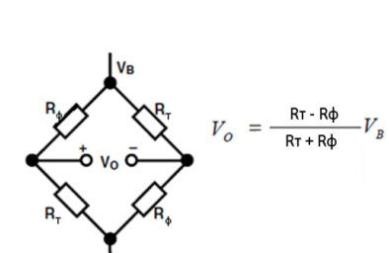
 |  |  |  |  | Освітленість |  | Температура
 |  |  |  |  |  |  | 275 | 285 | 295 | 305 | 315 | 325 | 335 | 345
 |  |  |  |  |  | 1 | -3.4447 | -3.4123 | -3.3652 | -3.2985 | -3.2069 | -3.0848 | -2.9267 | -2.7281
 |  |  |  |  |  | 2 | -3.4276 | -3.3854 | -3.3241 | -3.2378 | -3.1202 | -2.9649 | -2.7662 | -2.5205
 |  |  |  |  |  | 3 | -3.4153 | -3.3660 | -3.2946 | -3.1946 | -3.0588 | -2.8807 | -2.6549 | -2.3786
 |  |  |  |  |  | 4 | -3.4053 | -3.3503 | -3.2709 | -3.1598 | -3.0098 | -2.8140 | -2.5674 | -2.2682
 |  |  |  |  |  | 5 | -3.3968 | -3.3369 | -3.2506 | -3.1303 | -2.9683 | -2.7579 | -2.4943 | -2.1767
 |  |  |  |  |  | 6 | -3.3893 | -3.3252 | -3.2328 | -3.1045 | -2.9321 | -2.7090 | -2.4311 | -2.0982
 |  |  |  |  |  | 7 | -3.3825 | -3.3145 | -3.2169 | -3.0813 | -2.8997 | -2.6656 | -2.3751 | -2.0292
 |  |  |  |  |  | 8 | -3.3763 | -3.3048 | -3.2023 | -3.0601 | -2.8703 | -2.6263 | -2.3248 | -1.9673
 |  |  |  |  |  | 9 | -3.3705 | -3.2959 | -3.1888 | -3.0407 | -2.8433 | -2.5903 | -2.2789 | -1.9113
 |  |  |  |  |  | 10 | -3.3652 | -3.2875 | -3.1763 | -3.0226 | -2.8183 | -2.5571 | -2.2366 | -1.8599
 |  |  |  |  |  | 20 | -3.3241 | -3.2237 | -3.0811 | -2.8865 | -2.6316 | -2.3123 | -1.9302 | -1.4941
 |  |  |  |  |  | 30 | -3.2946 | -3.1782 | -3.0139 | -2.7914 | -2.5032 | -2.1470 | -1.7280 | -1.2589
 |  |  |  |  |  | 40 | -3.2708 | -3.1418 | -2.9603 | -2.7161 | -2.4027 | -2.0195 | -1.5744 | -1.0835
 |  |  |  |  |  | 50 | -3.2506 | -3.1108 | -2.9150 | -2.6531 | -2.3192 | -1.9147 | -1.4498 | -0.9431
 |  |  |  |  |  | 60 | -3.2328 | -3.0836 | -2.8755 | -2.5983 | -2.2473 | -1.8252 | -1.3446 | -0.8259
 |  |  |  |  |  | 70 | -3.2168 | -3.0593 | -2.8402 | -2.5497 | -2.1838 | -1.7469 | -1.2533 | -0.7252
 |  |  |  |  |  | 80 | -3.2022 | -3.0372 | -2.8082 | -2.5059 | -2.1269 | -1.6772 | -1.1726 | -0.6370
 |  |  |  |  |  | 90 | -3.1888 | -3.0168 | -2.7788 | -2.4658 | -2.0752 | -1.6142 | -1.1002 | -0.5585
 |  |  |  |  |  | 100 | -3.1763 | -2.9978 | -2.7516 | -2.4288 | -2.0277 | -1.5567 | -1.0346 | -0.4877
 |  |  |  |  |  | 200 | -3.0811 | -2.8553 | -2.5495 | -2.1581 | -1.6866 | -1.1528 | -0.5848 | -0.0148
 |  |  |  |  |  | 300 | -3.0139 | -2.7559 | -2.4110 | -1.9770 | -1.4648 | -0.8984 | -0.3110 | 0.2632
 |  |  |  |  |  | 400 | -2.9602 | -2.6774 | -2.3031 | -1.8382 | -1.2980 | -0.7113 | -0.1142 | 0.4586
 |  |  |  |  |  | 500 | -2.9150 | -2.6117 | -2.2137 | -1.7246 | -1.1637 | -0.5632 | 0.0390 | 0.6083
 |  |  |  |  |  | 600 | -2.8754 | -2.5547 | -2.1368 | -1.6282 | -1.0511 | -0.4406 | 0.1641 | 0.7289
 |  |  |  |  |  | 700 | -2.8401 | -2.5041 | -2.0692 | -1.5440 | -0.9539 | -0.3360 | 0.2696 | 0.8295
 |  |  |  |  |  | 800 | -2.8082 | -2.4585 | -2.0086 | -1.4693 | -0.8684 | -0.2449 | 0.3605 | 0.9155
 |  |  |  |  |  | 900 | -2.7788 | -2.4169 | -1.9536 | -1.4021 | -0.7920 | -0.1643 | 0.4404 | 0.9904
 |  |  |  |  |  | 1000 | -2.7516 | -2.3785 | -1.9032 | -1.3408 | -0.7231 | -0.0920 | 0.5114 | 1.0566
 |  |  |  |  |  | 2000 | -2.5494 | -2.0980 | -1.5436 | -0.9150 | -0.2571 | 0.3825 | 0.9655 | 1.4698
 |  |  |  |  |  | 3000 | -2.4109 | -1.9111 | -1.3116 | -0.6506 | 0.0209 | 0.6547 | 1.2167 | 1.6913
 |  |  |  |  |  | 4000 | -2.3030 | -1.7682 | -1.1383 | -0.4581 | 0.2182 | 0.8432 | 1.3869 | 1.8386
 |  |  |  |  |  | 5000 | -2.2136 | -1.6515 | -0.9993 | -0.3067 | 0.3704 | 0.9860 | 1.5138 | 1.9470
 |  |  |  |  |  | 6000 | -2.1368 | -1.5525 | -0.8832 | -0.1821 | 0.4937 | 1.1000 | 1.6140 | 2.0317
 |  |  |  |  |  | 7000 | -2.0691 | -1.4664 | -0.7833 | -0.0763 | 0.5970 | 1.1945 | 1.6962 | 2.1007
 |  |  |  |  |  | 8000 | -2.0085 | -1.3899 | -0.6957 | 0.0154 | 0.6856 | 1.2748 | 1.7655 | 2.1584
 |  |  |  |  |  | 9000 | -1.9535 | -1.3212 | -0.6176 | 0.0962 | 0.7630 | 1.3444 | 1.8251 | 2.2078
 |  |  |  |  |  | 10000 | -1.9032 | -1.2586 | -0.5473 | 0.1685 | 0.8316 | 1.4056 | 1.8772 | 2.2508

